Rumah 2026
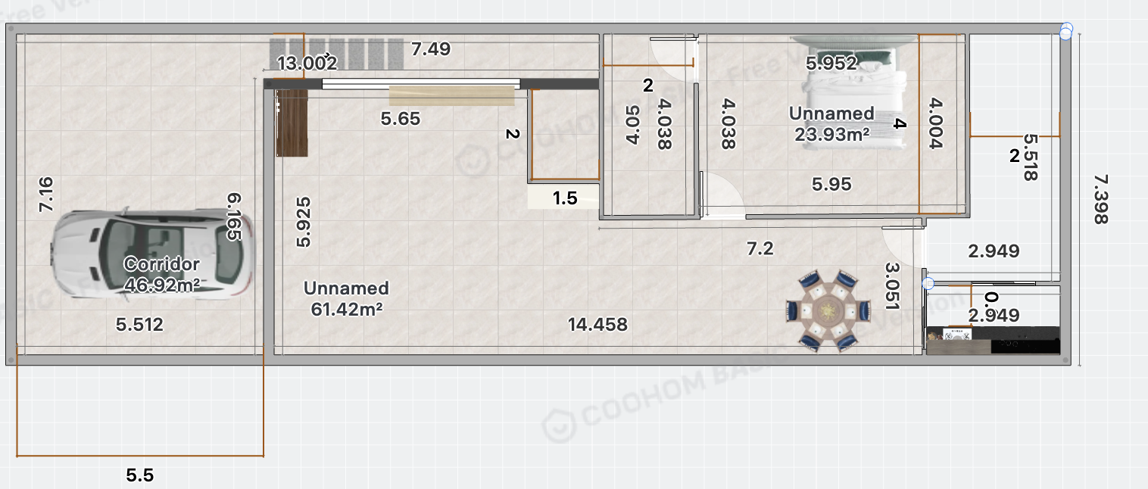
Financial forecast
Denver |  | 32,000,000
Gajian Andrea September | (4,000,000) | 18,400,000 | Save 10jt utk asuransi
Gajian Ricky September | (3,000,000) | 14,100,000
Bayar utang mbahe 1 |  | -20,000,000
Sisa berapa cicil utk asuransi |  | 44,500,000
Gajian Andrea Oktober | (4,000,000) | 17,700,000 | Save 10jt utk asuransi
Gajian Ricky Oktober | (3,000,000) | 14,100,000
Neo cair |  | 9,600,000 | Utk asuransi
Bayar utang mbahe |  | -20,000,000
Sisa berapa |  | 65,900,000
Gajian Andrea November | (4,000,000) | 17,700,000 | Save 12,4 utk asuransi
Gajian Ricky November | (3,000,000) | 14,100,000
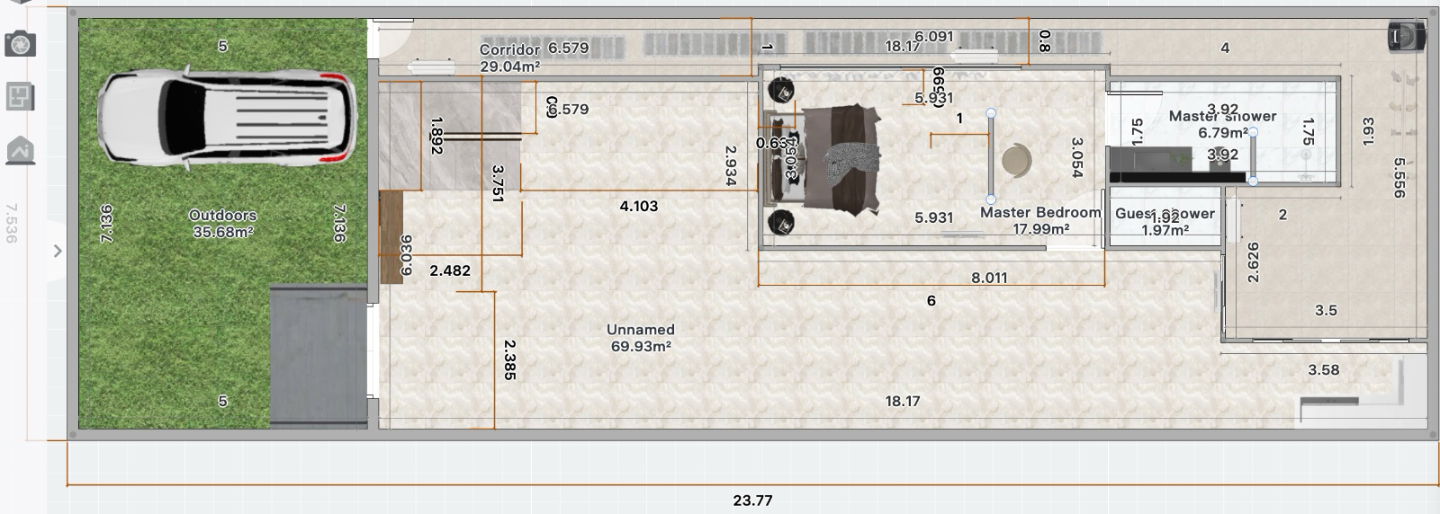
 |  | 97,700,000
Bayar Asuransi Sequis |  | (41,746,320)
Sisa berapa |  | 55,953,680

Gajian Andrea Desember (+TER | (5,500,000) | 26,500,000
Gajian Ricky Desember (+TER | (5,000,000) | 12,200,000
Bayar utang mbahe |  | -10,000,000

 |  | 84,653,680

2026

2026 (increment gaji, bonus, THR)
Gajian Andrea Jan | (6,000,000) | 15,700,000
Gajian Ricky Jan | (5,000,000) | 12,100,000

Gajian Andrea Feb + thr Andrea | (6,000,000) | 30,200,000
Gajian Ricky Feb | (3,000,000) | 14,100,000
Deposits travelio + dari papa david |  | 10,496,000
Sinarmas cair |  | 98,000,000

Gajian Andrea Mar | (6,000,000) | 15,700,000
Gajian Ricky Mar | (5,000,000) | 12,100,000

THR Ricky |  | 17,100,000
Bonus Andrea |  | 17,576,000
Bonus Ricky

Biaya PBG | (500,000) | (500,000)
Gajian Andrea April | (5,000,000) | 17,191,000
Gajian Ricky April | (5,000,000) | 12,500,000
Ada brp as per end of April |  | 356,916,680

Pelunasan PBG + retribusi izin | (7,500,000) | (7,500,000)
Gajian Andrea May | (5,000,000) | 17,191,000
Gajian Ricky May | (5,000,000) | 12,500,000
Ada brp as per end of May |  | 379,107,680

Gajian Andrea Juni | (5,000,000) | 17,191,000
Gajian Ricky Juni | (5,000,000) | 12,500,000
Bayar Mbahe (3) |  | (100,000,000)
Cicil bangun 🏡❤️ |  | -300,000,000
Ada brp as per end of June |  | 8,798,680

Gajian Andrea Juli | (5,000,000) | 17,191,000 | 29,691,000
Gajian Ricky Juli | (5,000,000) | 12,500,000
Cicil bangun 🏡❤️ |  | (25,000,000)
Gajian Andrea Agustus | (5,000,000) | 17,191,000
Gajian Ricky Agustus | (5,000,000) | 12,500,000
Cicil bangun 🏡❤️ |  | (25,000,000)
Gajian Andrea Sep | (5,000,000) | 17,191,000
Gajian Ricky Sep | (5,000,000) | 12,500,000

Gajian Andrea Okt | (5,000,000) | 17,191,000
Gajian Ricky Oct | (5,000,000) | 12,500,000
Ada brp as per end of October |  | 77,562,680
Gajian Andrea Nov | (5,000,000) | 17,191,000
Gajian Ricky Nov | (5,000,000) | 12,500,000
Bayar utang Mbahe lunas |  | (100,000,000)
Ada brp as per end of October |  | 7,253,680

Gajian Andrea Dec | (5,000,000) | 35,000,000
Gajian Ricky Dec | (5,000,000) | 12,500,000
Bayar utang mami 0 |  | 0 | 750,000,000
Cicil bangun 🏡❤️ |  | (55,000,000)
Ada brp as per end of Dec 2026 |  | (246,320)

2027
2027 increment gaji, bonus, THR)
Gajian Andrea Jan | (5,000,000) | 17,785,000
Gajian Ricky Jan | (5,000,000) | 12,500,000
Cicil bangun 🏡❤️ |  | (30,000,000)
Gajian Andrea Feb | (5,000,000) | 17,785,000
Gajian Ricky Feb | (5,000,000) | 12,500,000
Cicil bangun 🏡❤️ |  | (30,000,000)

Gajian Andrea Mar | (5,000,000) | 17,785,000
Gajian Ricky Mar | (5,000,000) | 12,500,000
THR Andrea |  | 21,700,000
THR Ricky |  | 17,100,000
Bonus Andrea |  | 30,000,000
Bonus Ricky
Cicil bangun 🏡❤️ |  | (30,000,000)
Gajian Andrea April | (4,000,000) | 18,785,000
Gajian Ricky April | (3,000,000) | 14,500,000
Ada brp as per end of April |  | 102,693,680
Bayar utang mami 100 |  | (100,000,000) | 650,000,000

Gajian Andrea May | (4,000,000) | 18,785,000
Gajian Ricky May | (3,000,000) | 14,500,000

Gajian Andrea Juni | (4,000,000) | 18,785,000
Gajian Ricky Juni | (3,000,000) | 14,500,000

Gajian Andrea Juli | (4,000,000) | 18,785,000
Gajian Ricky Juli | (3,000,000) | 14,500,000

Gajian Andrea Agustus | (4,000,000) | 18,785,000
Gajian Ricky Agustus | (3,000,000) | 14,500,000

Gajian Andrea Sep | (4,000,000) | 18,785,000
Gajian Ricky Sep | (3,000,000) | 14,500,000

Gajian Andrea Okt | (4,000,000) | 18,785,000
Gajian Ricky Oct | (3,000,000) | 14,500,000
Bayar utang mami 200 |  | (200,000,000) | 450,000,000
Ada brp as per end of Oct |  | 2,403,680

Gajian Andrea Nov | (4,000,000) | 18,785,000
Gajian Ricky Nov | (3,000,000) | 14,500,000

Gajian Andrea Dec | (4,000,000) | 28,000,000
Gajian Ricky Dec | (3,000,000) | 14,500,000

 |  | 78,188,680

Bukti bayar mbahe
 | Tanggal | Besar pembayaran | Jumlah hutang Andrea
 |  |  | 250,000,000
Bayar hutang | 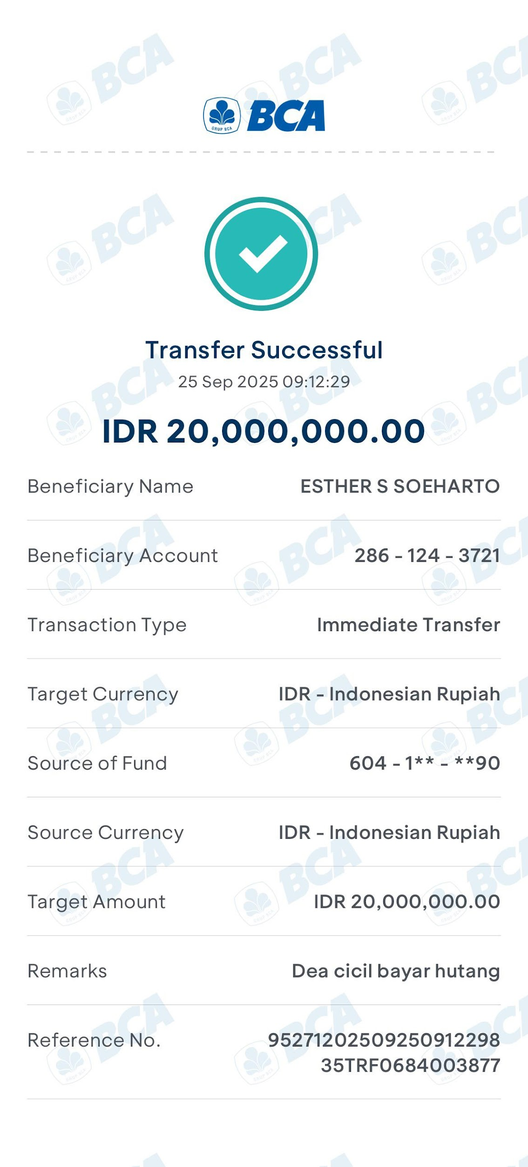 25 Sep 2025 | 20,000,000 | 230,000,000
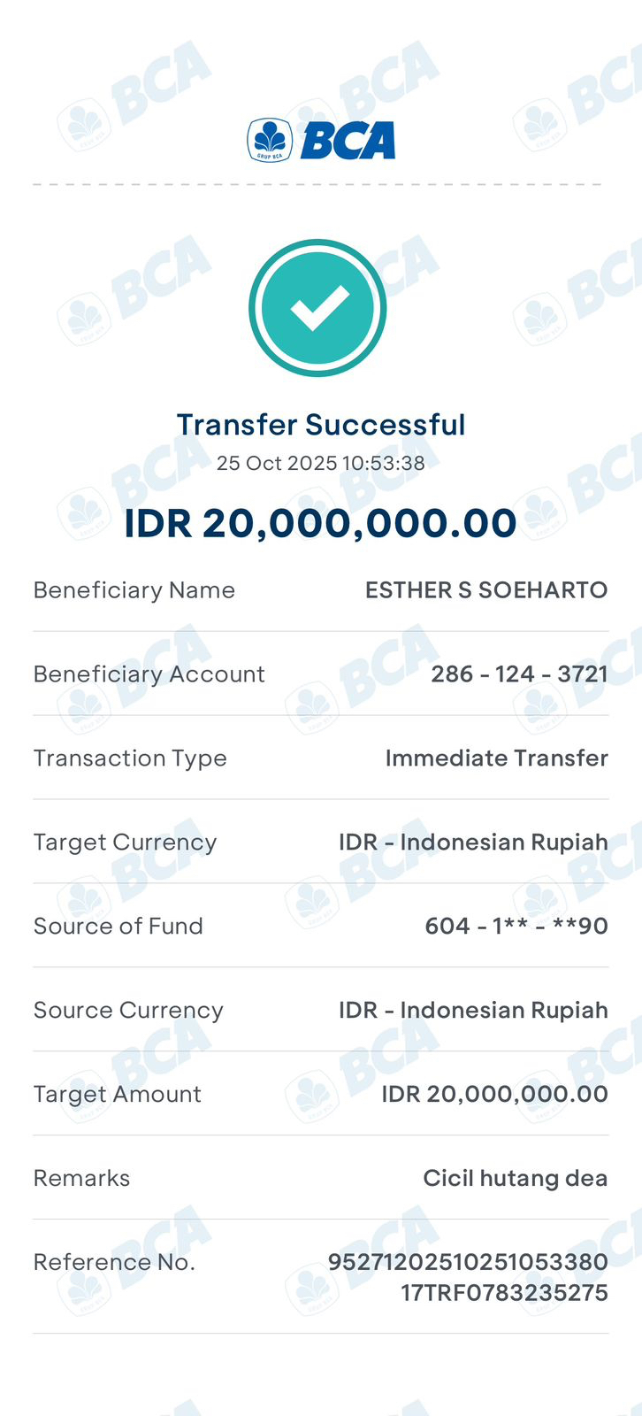 Bayar hutang | 25 Oktober 2025 | 20,000,000 | 210,000,000
Bayar hutang | 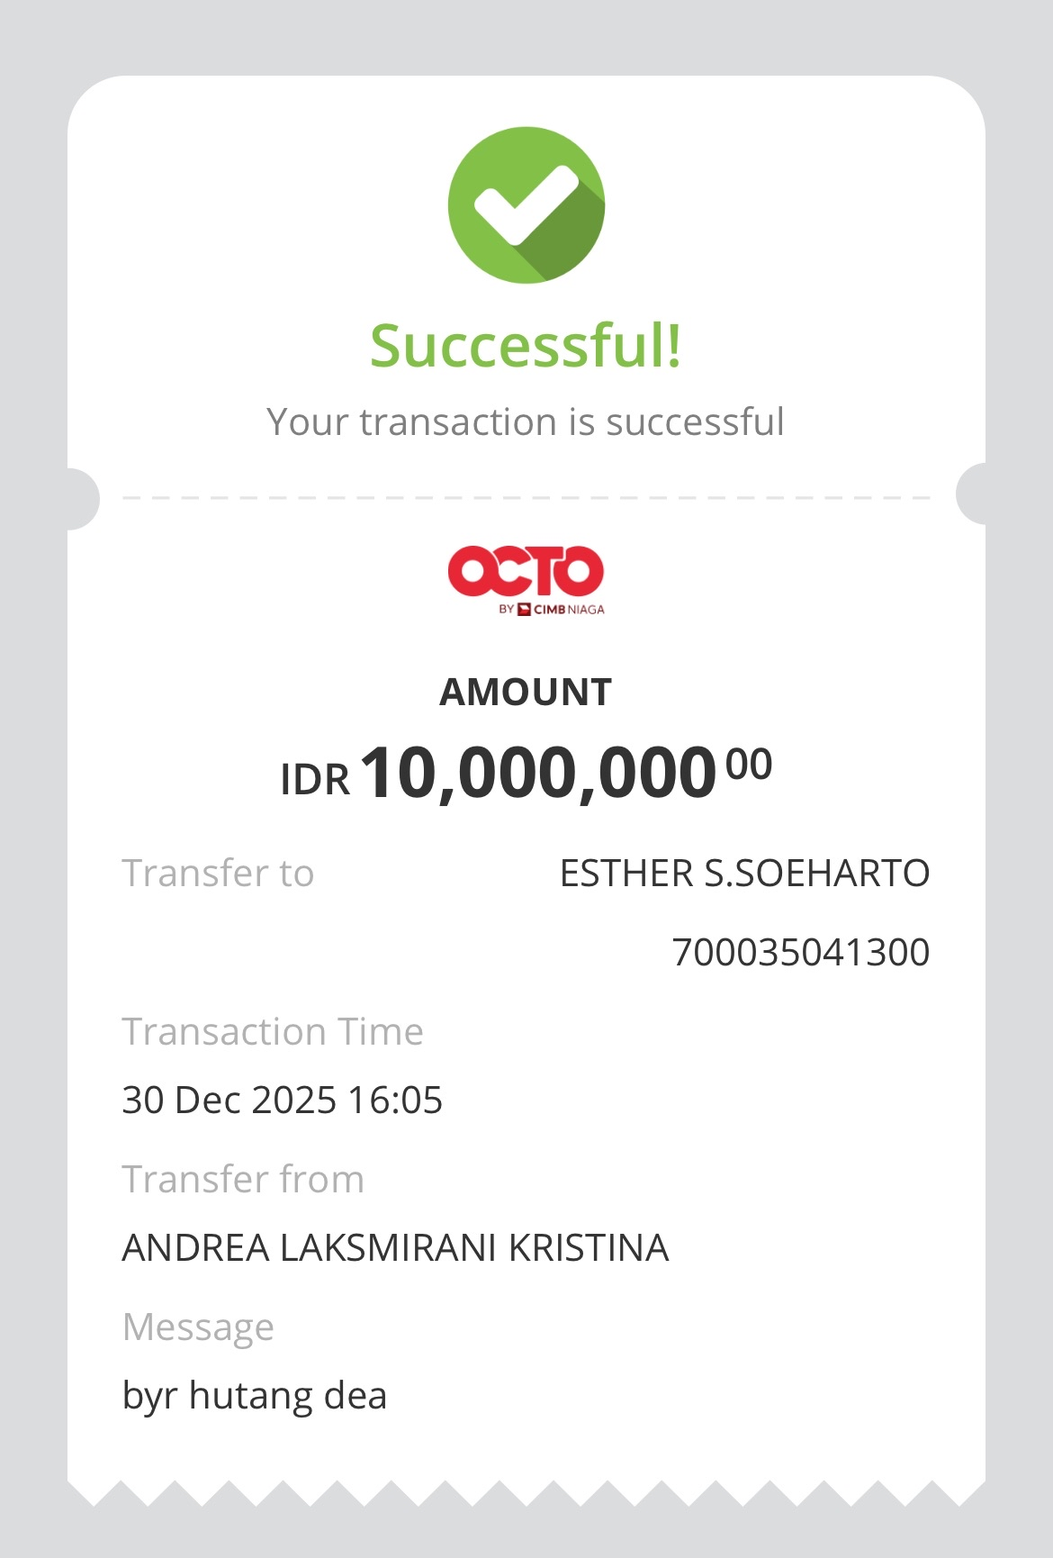 30 Desember 2025 | 10,000,000 | 200,000,000

